Цінова пропозиція
 |  |  |  |  |  | Додаток №1 до Запиту 2882_SS
 | Форма цінової пропозиції

(Назва Учасника), надає свою пропозицію щодо участі у закупівлі респераторів
Відомості про підприємство |  |  | Повне найменування учасника – суб’єкта господарювання
 |  |  | Ідентифікаційний код за ЄДРПОУ або реєстраційний номер облікової картки платника податків
 |  |  | Реквізити (адреса - юридична та фактична, телефон, факс, телефон для контактів, e-mail, розрахунковий рахунок)
Відомості про особу (осіб), які уповноважені представляти інтереси Учасника |  |  | (Прізвище, ім’я, по батькові, посада, контактний телефон).
Допускаються будь-які аналоги з технічними та функціональними характеристиками не гірше наведених Учаснику необхідно вказати модель (торгову марку), виробника та детально зазначати технічні характеристики продукції у відповідності до параметрів та вимог технічного опису даної таблиці та обов’язково надати фото. Вартість доставки має бути врахована у вартість товару.

№ п/п | Технічні характеристики та опис |  | Кількість | Ціна, за одиницю, (з урахуванням всіх податків і зборів) * | Вартість, грн., (з урахуванням всіх податків і зборів) * | Умови оплати, % передплати /післяплати | Термін поставки товару, календарних днів

 | Запит** | Пропозиція (вказати модель (торгову марку), виробника, параметри та характеристики продукції, фото обов'язково) | Запит |  |  | Пропозиція | Пропозиція
1 | 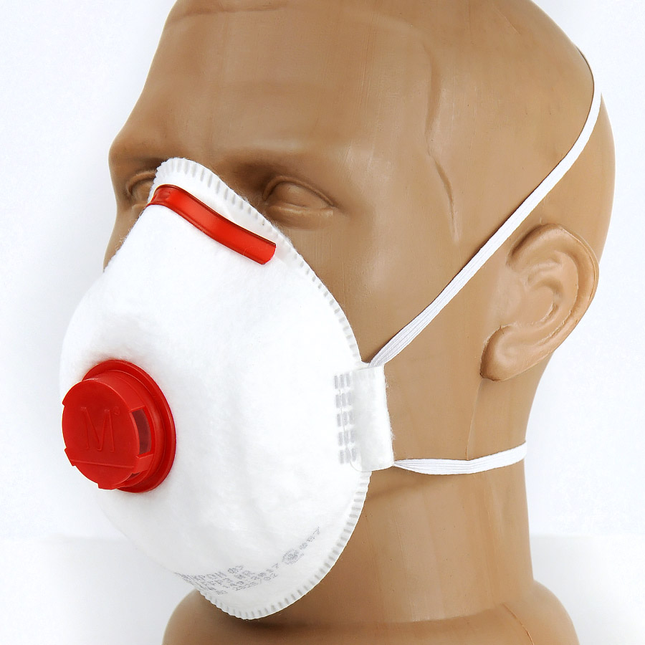 Респіратор "МІКРОН Ф" (К) FFP3 NR з клапаном або аналог Тип: Півмаска фільтрувальна, Респіратор Кількість шарів захисту: Багатошарові Клас захисту відповідно до ДСТУ EN 149:2017 : FFP3 Конструкція: Складана Клас захисту (ефективність фільтрації до 99%). Захист до 50 ГДК від твердих та рідких аерозолів, канцерогенних речовин, радіонуклідів та мікроорганізмів (віруси, бактерії, спори). |  | 4400 |  | 0.00
2 | 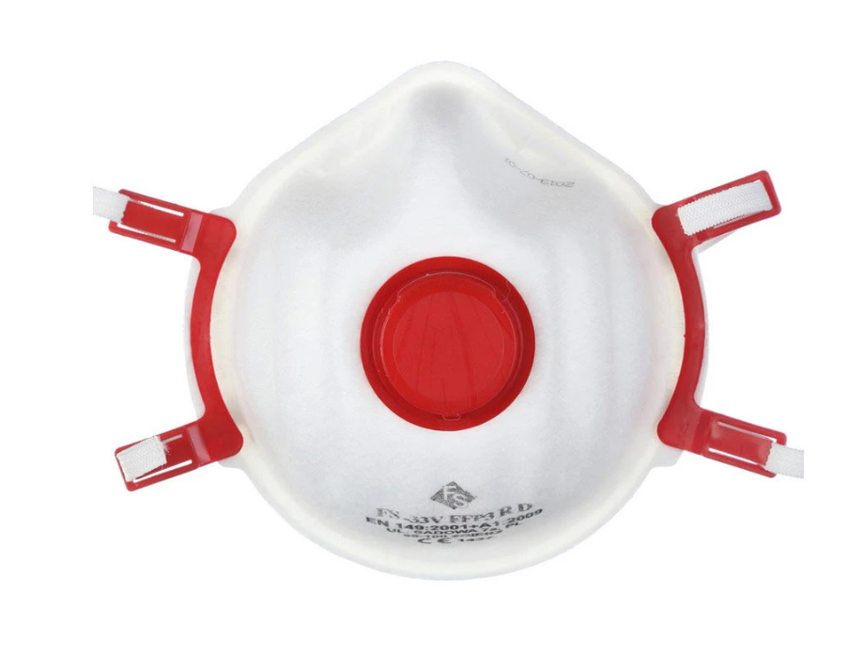 Респіратор Filter Service 33 V FFP3 FS033-V1 або аналог Виробник: Filter Service Країна виробник: Польща Тип захисту: FFP3 Вид: Багаторазовий Кількість шарів захисту: Багатошарові Конструкція: Складана Клас захисту відповідно до ДСТУ EN 149:2017 : FFP3 Тип: Респіратор Матеріал: Поліпропілен Колір: Білий Комплектація: З клапаном Особливості: Протипиловий, противірусний Призначення: Для будівельних робіт, для зварювання |  | 30 |  | 0.00
Всього вартість пропозиції, грн* |  |  |  | 0.00
* Товариство Червоного Хреста України є громадською неприбутковою організацією і просить надати максимальні знижки на товар, вказаний у ціновій пропозиції.
** Закупівля здійснюється окремими позиціями

Примітка: вартість одиниці продукції та загальну вартість пропозиції потрібно заповнювати у гривнях, зазначаючи цифрове значення, яке має не більше двох знаків після коми.
Ми погоджуємось, що всі витрати, пов’язані з доставкою товару, завантажувально-розвантажувальними роботами, здійснюються за рахунок Постачальника за наданою адресою відповідно до розподілу, вказаного у Додатку №2
Ми погоджуємося та ознайомлені з умовами типового Договору ТЧХУ (Додаток №3 до Запиту).
Ми погоджуємося з умовами, що Замовник має право розділити дану закупівлю між декількома постачальниками за умови наявності більш вигідних умов на різні позиції.
Ми погоджуємося з умовами, що Ви можете відхилити нашу чи всі надані пропозиції, та розуміємо, що Ви не обмежені у прийнятті будь-якої іншої пропозиції з більш вигідними для Вас умовами.
Ми погоджуємось зафіксувати цінову пропозицію протягом 90 днів календарних днів з моменту подачі
Подаючи свою пропозицію ми підтверджуємо повну комплектацію та відповідність умовам зазначеним в Запиті.
Учасники повинні надсилати цінові пропозиції з підписом і печаткою (за наявності)

 | Дата:

 | Керівник організації/ФОП:____________________________ ( ____________________)
 | МП підпис ПІБ

